M
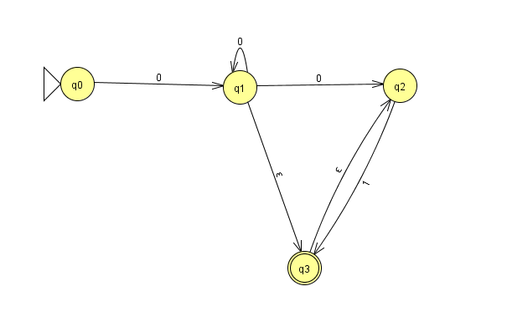
M= <Q,∑, δ, qo,F> | δ | 0 | 1 | ε
 | q0 | q0 | - | -
Q={qo,q1,q2,q3} | q1 | q1,q2 | - | q3
 | q2 | - | q3 | -
∑= {0,1} | q3 | - | - | q2

F={q3}

Encontre M´
M= <Q,∑, δ, qo,F> | δ | 0 | 1 | ε | Fecho-ε (qo) = {q0}
 | q0 | q0 | - | - | Fecho-ε (q1) = {q1,q2,q3}
Q={qo,q1,q2,q3} | q1 | q1,q2 | - | q3 | Fecho-ε (q2) = {q2}
 | q2 | - | q3 | - | Fecho-ε (q3) ={q2,q3}
∑= {0,1} | q3 | - | - | q2
 |  |  |  |  | δ´(q0,0) = Fecho-ε( δ(Fecho-ε (qo),0)) = Fecho-ε (δ{q0},0) = Fecho-ε(q0) = {q0}
F={q3} |  |  |  |  | δ´(q0,1) = Fecho-ε( δ(Fecho-ε (q0),1)) = Fecho-ε (δ{q0},1) = Fecho-ε(-) = {-}
 |  |  |  |  | δ´(q1,0) = Fecho-ε( δ(Fecho-ε (q1),0)) = Fecho-ε (δ{q1,q2,q3},0) = Fecho-ε(q1Uq2) = {q1,q2,q3}
 |  |  |  |  | δ´(q1,1) = Fecho-ε( δ(Fecho-ε (q1),1)) = Fecho-ε (δ{q1,q2,q3},1) = Fecho-ε(q3) = {q2,q3}
 |  |  |  |  | δ´(q2,0) = Fecho-ε( δ(Fecho-ε (q2),0)) = Fecho-ε (δ{q2},0) = Fecho-ε(-) = {-}
M´= <Q,∑, δ´, qo,F´> | δ´ | 0 | 1 |  | δ´(q2,1) = Fecho-ε( δ(Fecho-ε (q2),1)) = Fecho-ε (δ{q2},1) = Fecho-ε(q3) = {q2,q3}
 | q0 | q0 | - |  | δ´(q3,0) = Fecho-ε( δ(Fecho-ε (q3),0)) = Fecho-ε (δ{q2,q3},0) = Fecho-ε(-) = {-}
Q={qo,q1,q2,q3} | q1 | q1,q2,q3 | q2,q3 |  | δ´(q3,1) = Fecho-ε( δ(Fecho-ε (q3),1)) = Fecho-ε (δ{q2,q3},1) = Fecho-ε(q3) = {q2,q3}
 | q2 | - | q2,q3
∑= {0,1} | q3 | - | q2,q3

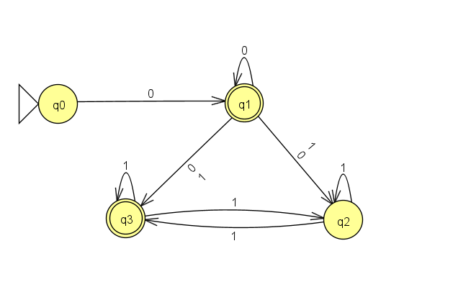
F´={q1,q3}

